Casos_de_Prueba
Casos de Prueba / Pantalla Login
REF US | ID | Flujo | Resumen | Prior. | Precondiciones | Datos de entrada | Pasos | Resultado Esperado | Resultado obtenido | Estado | Esattus de la prueba
US |1 / 2 | 1 | Tipo de Browser | Validar la navegación "Microsoft Edge" | Alta | Que el cliente cuente con conexión a internet y con el browser | URL: http://127.0.0.1:8000/ | 1- CLICK en el icono del Browser "Microsoft Edge" 2- Colocar en la barra de navegación la URL 3. Hacer click en Enter | La página web debe permitir una correcta navegaciòn y visualización en el Browser | Se visualiza correctamente la pantalla principal de la página | Pass
US |1 / 2 | 2 |  | Validar navegación "Firefox" | Alta | Que el cliente cuente con conexión a internet y con el browser | URL: http://127.0.0.1:8000/ | 1- CLICK en el icono del Browser "Firefox" 2- Colocar en la barra de navegación la URL 3. Hacer click en Enter | La página web debe permitir una correcta navegaciòn y visualización en el Browser | Se visualiza correctamente la pantalla principal de la página | Pass
US |1 / 2 | 3 |  | Validar navegación "Chrome" | Alta | Que el cliente cuente con conexión a internet y con el browser | URL: http://127.0.0.1:8000/ | 1- CLICK en el icono del Browser "Chrome" 2- Colocar en la barra de navegación la URL 3. Hacer click en Enter | La página web debe permitir una correcta navegaciòn y visualización en el Browser | Se visualiza correctamente la pantalla principal de la página | Pass
US |1 | 4 | Proceso de Registro | Verificar registro | Alta | Estar en la página de registro | URL: http://127.0.0.1:8000/Usuario :andres23 Email: andresito123@gmail.com Clave: andresito12 Repetir Clave: andresito12 | 1- Colocar en la barra de navegación la URL 2. Hacer click en Enter 3- Hacer Click Registrate "aqui" 6- Completar datos de registro. a. Nombre de Usuario. b. Email c. Clave d. Repetir clave 7- Hacer Click en "Crear usuario" | "El sistema debe mostrar un mensaje "El Usuario "(nombre)" creado correctamente". Para loguearte click aca" | Registro exitoso y el link de "loguearte click aquí" funciona debidamente | Pass
US |1 | 5 |  | Verificar contraseña númerica facil | BAJA | Estar en el formulario de registro | URL: http://127.0.0.1:8000/Usuario :andres23 Email: andresito123@gmail.com Clave: 123456 Repetir Clave: 123456 | 1- Colocar en la barra de navegación la URL 2. Hacer click en Enter 3- Hacer Click Registrate "aqui" 6- Completar datos de registro. a. Nombre de Usuario. b. Email c. Clave d. Repetir clave 7- Hacer Click en "Crear usuario" | Debe aparecer una interfaz donde se listen los requisitos de la contraseña y que sin estos no se habilite el boton de "crear usuario", "debe contener 8 caracteres o mas, debe tener una letra" y se deben ir tiltando a medida que se ingresa la contraseña: Ejemplo ------> | El botón crear usuario siempre esta habilitado, no aparece interfaz alguna. Aparece el siguiente mensaje una vez clickeado en crear usuario: This password is too short. It must contain at least 8 characters. This password is too common. This password is entirely numeric. | Fail | 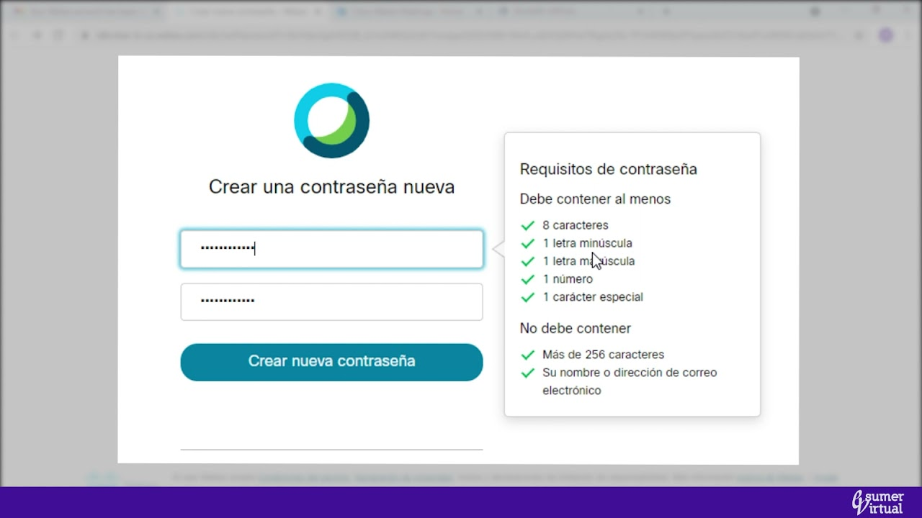
US | 2 | 26 | Lista de blogs | Verificar ingreso blog en listado de blogs | Alta | Estar registrado previamente. | URL: http://127.0.0.1:8000/Usuario :admin Clave: admin | 1. Ingresar a la URL 2. Ingresar datos en Log in 3. Click en "Loguearse" 4. Ingresar en "Lista de Blogs" 5. Ingresar a una pagina del listado en "leer mas" | Debe mostrar el blog y la pagina correspondiente al tema clickeado en la lista | Aparece mensaje "Oops no hay paginas aun" | Fail

